インストール手順書
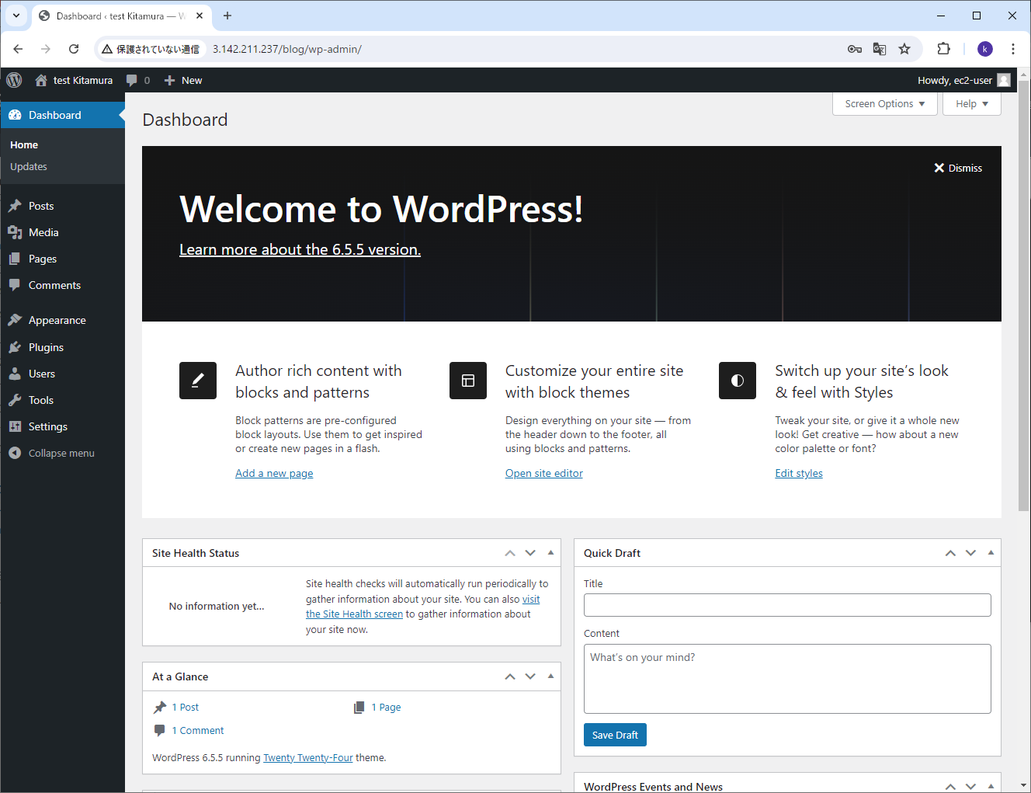
１．AWS環境構築

 | １）EC2の試験環境構築
 |  | ａ．構築手順
 |  |  | ａ）インスタンス作成
 |  |  |  | ①AWSログイン⇒EC2ダッシュボードの表示
 |  |  |  | ⇒「インスタンスを起動」をクリック
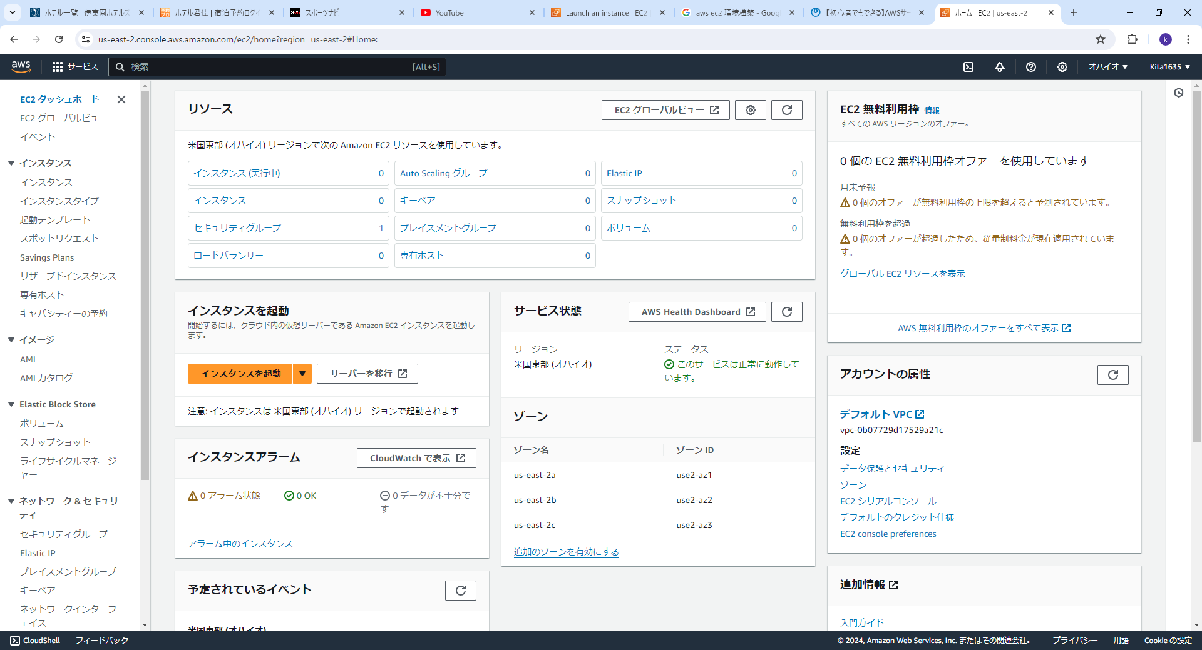

 |  |  |  | ②⇒Launch an instance画面
 |  |  |  | ・Amazon マシンイメージ (AMI)を選択：Amazon Linux 2023 AMI
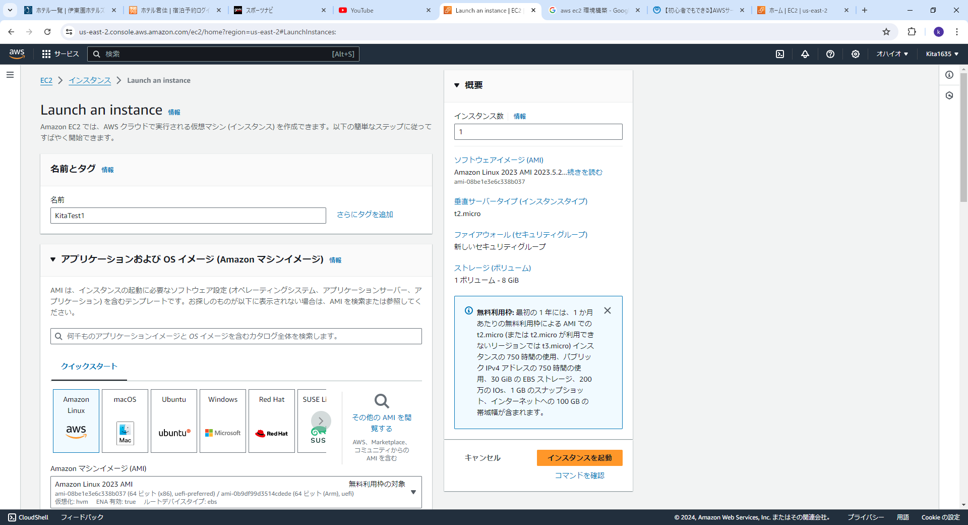

 |  |  |  | ③インスタンスタイプ 、キーペア

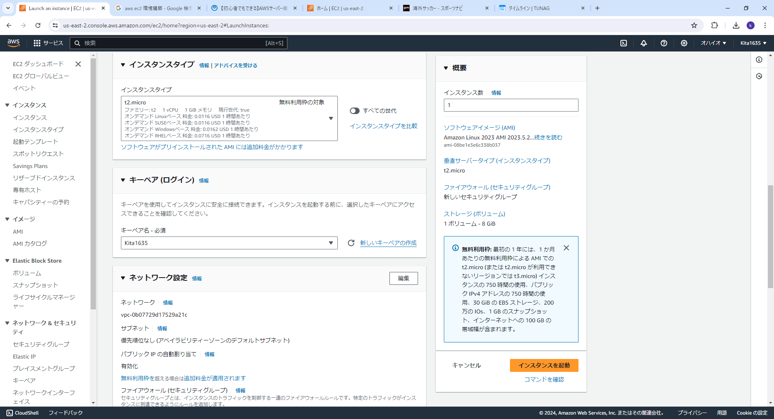

 |  |  |  | ④ネットワーク設定 、ストレージ

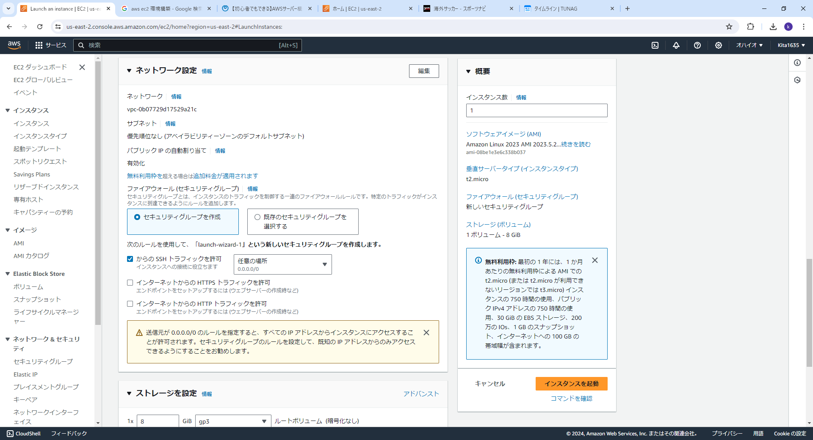

 |  |  |  | ⑤インスタンス起動
 |  |  |  | ・正常起動メッセージ確認
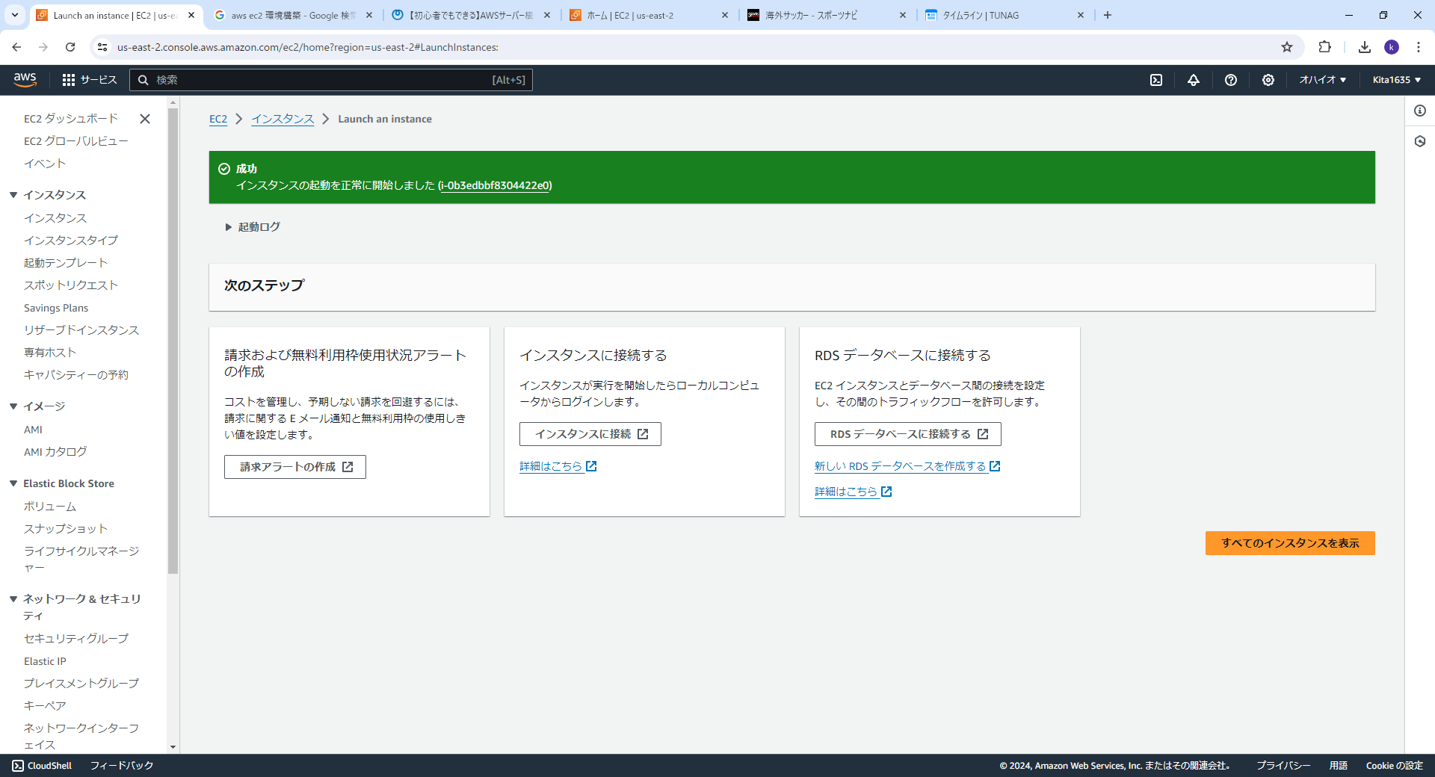

 |  |  |  | ⑥インスタンス起動
 |  |  |  | ・正常起動してる事を確認

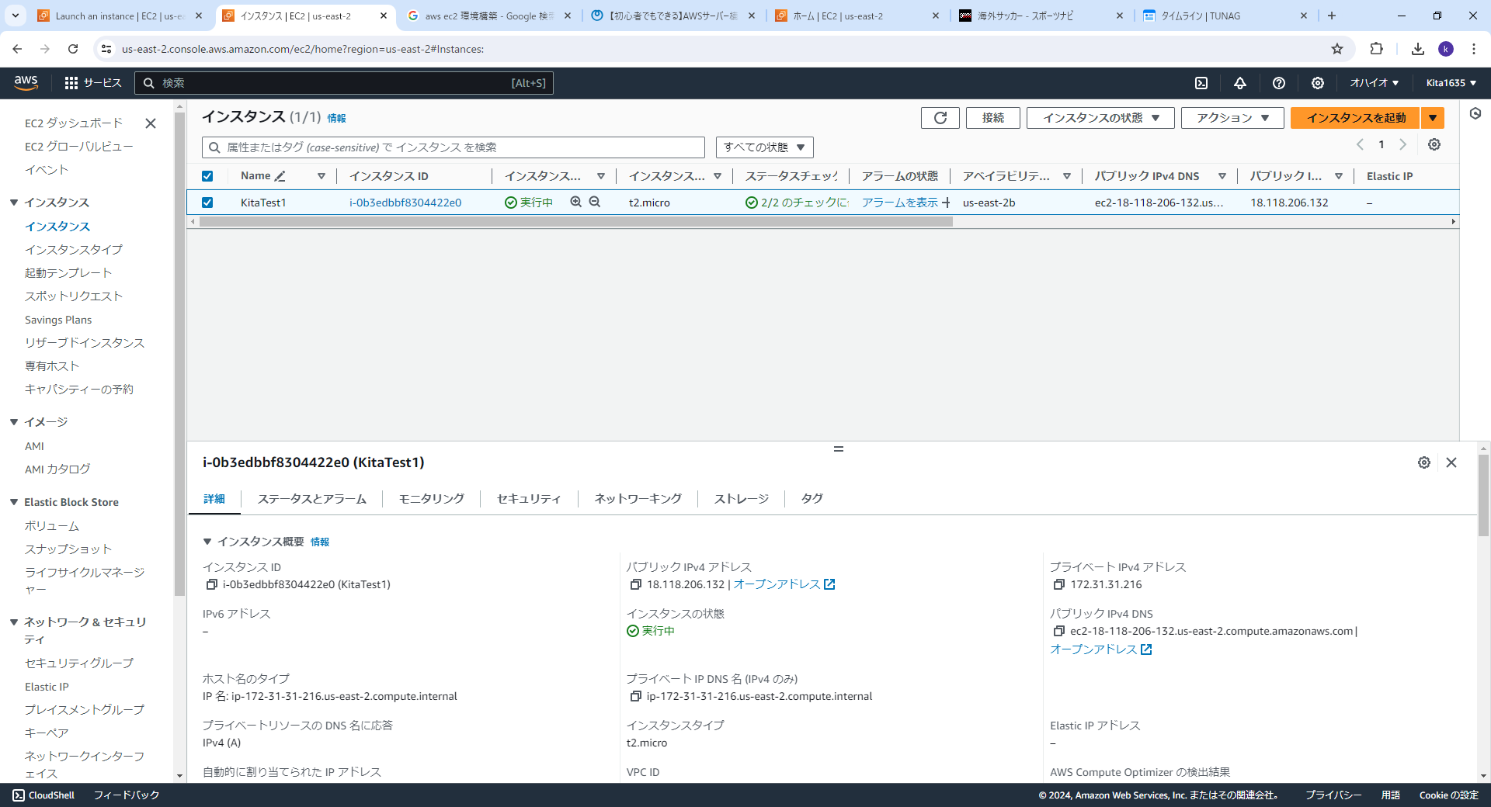

 |  |  | ｂ）インスタンスへのアクセス
 |  |  |  | ①ｓｓｈ接続テスト
 |  |  |  | ・接続OK
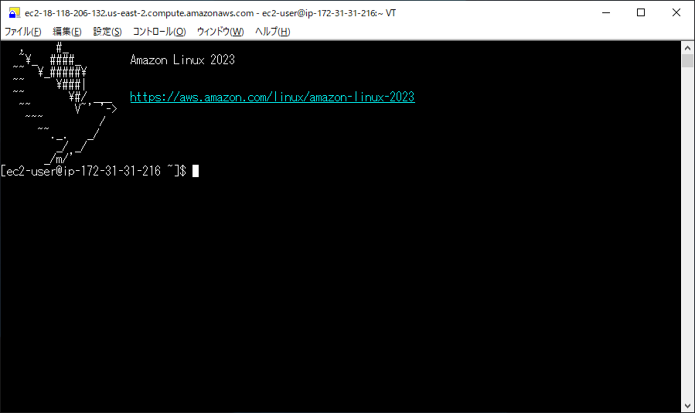

 |  |  |  | ・ブラウザにてHTTP接続確認


 |  |  |  | ・ｓｓｈ接続情報
 |  |  |  |  | SSH クライアントを開きます。
 |  |  |  |  | プライベートキーファイルを見つけます。このインスタンスの起動に使用されるキーは Kita1635.pem です。
 |  |  |  |  | 必要に応じて、このコマンドを実行して、キーが公開されていないことを確認します。

 |  |  |  |  | chmod 400 "Kita1635.pem"

 |  |  |  |  | ご使用のインスタンスの パブリック DNS を使用してインスタンスに接続:
 |  |  |  |  | ec2-18-118-206-132.us-east-2.compute.amazonaws.com

 |  |  |  |  | 例:
 |  |  |  |  | ssh -i "Kita1635.pem" ec2-user@ec2-18-118-206-132.us-east-2.compute.amazonaws.com
 |  |  |  |  | 注意: ほとんどの場合、推測されたユーザー名に間違いはありませんが、AMI の使用手順を読んで AMI の所有者がデフォルトの AMI ユーザー名を変更していないか確認してください。

 |  |  | ｃ）wordpress環境の構築
 |  |  |  | ①Apacheのインストール
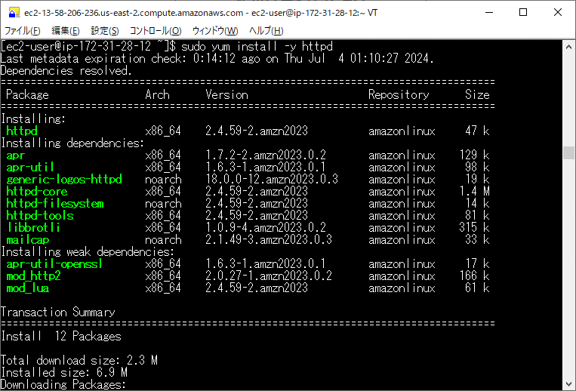

 |  |  |  | ・apacheのインスタンス起動
 |  |  |  | 正常に起動する事を確認。
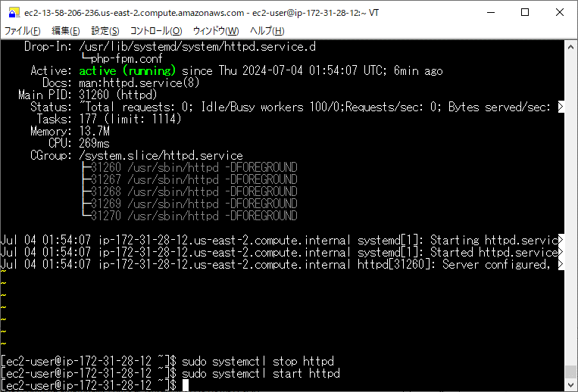

 |  |  |  | ・ブラウザにてHTTP接続確認

 |  |  |  | ②PHPのインストール
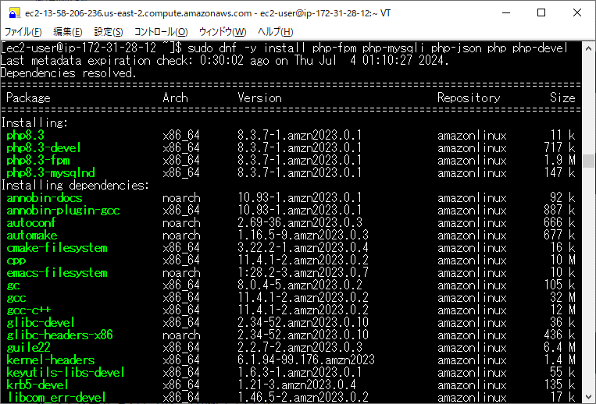

 |  |  |  | ・インストールの妥当性確認
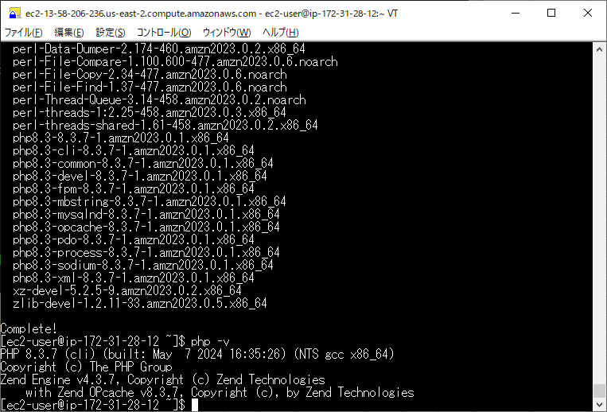

 |  |  |  | ・インストールの妥当性確認（ブラウザ）
 |  |  |  |  | 以下コマンド実行後ブラウザにてアクセス
 |  |  |  |  | echo "<?php phpinfo(); ?>" > /var/www/html/phpinfo.php
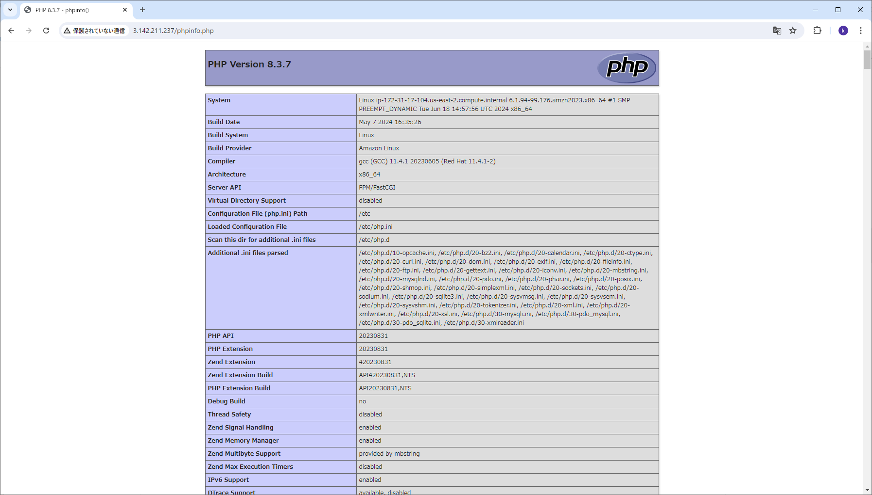

 |  |  |  | ③MariaDBのインストール
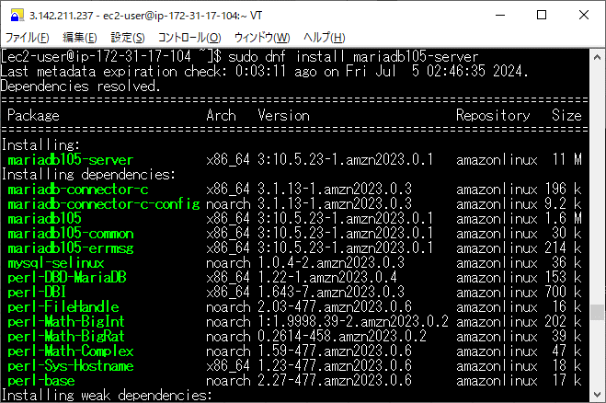

 |  |  |  | ・MariaDBのセッティング
 |  |  |  |  | コンソール起動： |  | mysql -u root -p
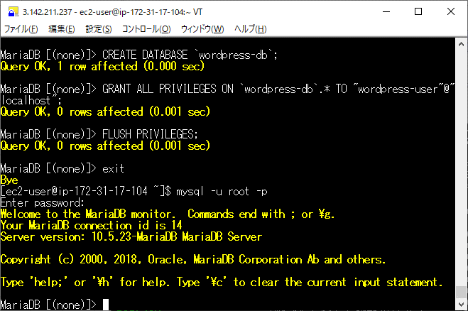

 |  |  |  | ・'wordpress用のユーザー作成
 |  |  |  |  | CREATE USER 'wordpress-user'@'localhost' IDENTIFIED BY 'your_strong_password';

 |  |  |  | ・'wordpress用のDB作成
 |  |  |  |  | CREATE DATABASE `wordpress-db`;
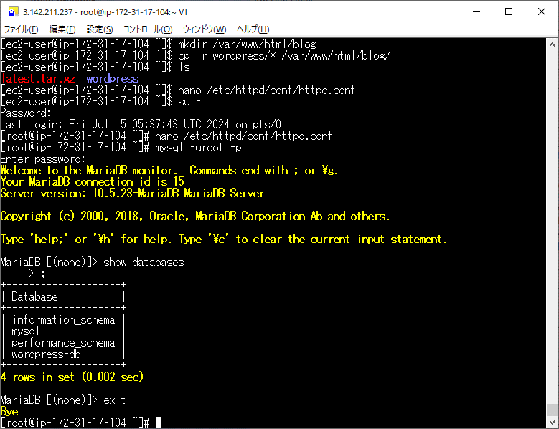

 |  |  |  | ・'wordpress用のユーザーにフル権限付与
 |  |  |  |  | GRANT ALL PRIVILEGES ON `wordpress-db`.* TO "wordpress-user"@"localhost";

 |  |  |  | ・MariaDBの構成
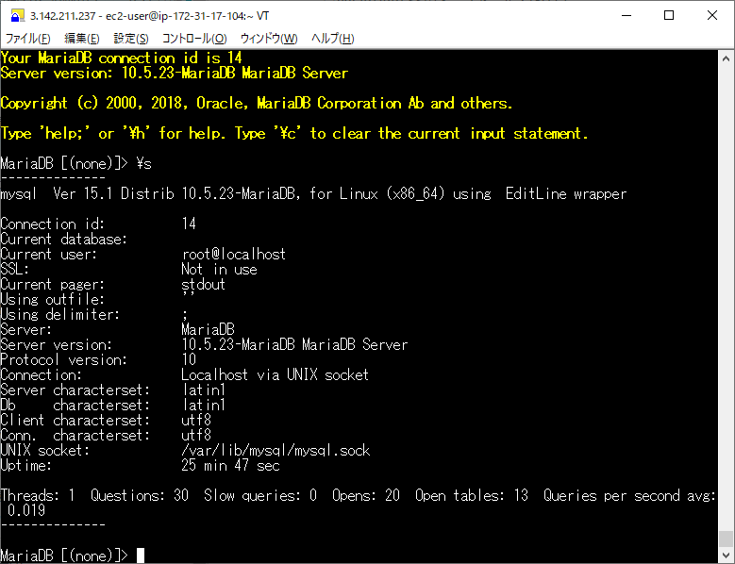

 |  |  |  | ④wordpressのインストール及び設定
 |  |  |  | ・以下コマンドにて取得
 |  |  |  |  | [ec2-user ~]$ wget https://wordpress.org/latest.tar.gz
 |  |  |  | ・取得したファイルを展開する。
 |  |  |  |  | [ec2-user ~]$ tar -xzf latest.tar.gz
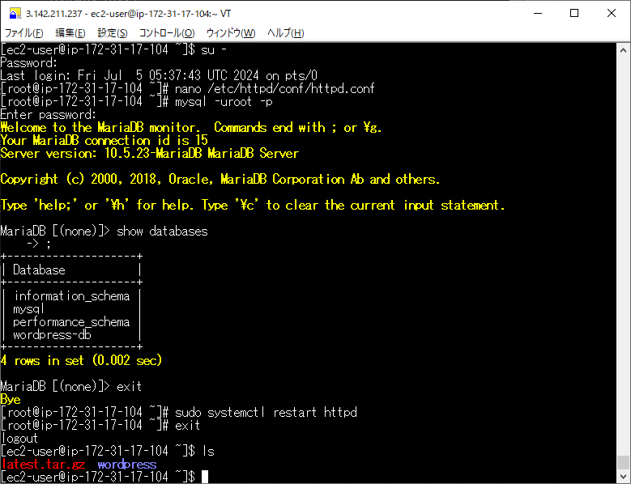

 |  |  |  | ・wp-config.php ファイルの作成と編集を行う
 |  |  |  |  | wp-config-sample.php ファイルを wp-config.php という名前でコピーします。
 |  |  |  |  | [ec2-user ~]$ cp wordpress/wp-config-sample.php wordpress/wp-config.php

 |  |  |  |  | wp-config.phpファイルの編集を行う。
 |  |  |  |  | [ec2-user ~]$ nano wordpress/wp-config.php
 |  |  |  |  |  | 以下箇所を修正する
 |  |  |  |  |  | DB_NAME を定義する行を探して、database_name_here を ステップ 4 の WordPress インストール用のデータベースユーザーとデータベースを作成するには で作成したデータベース名に変更します。
 |  |  |  |  |  | define('DB_NAME', 'wordpress-db');

 |  |  |  |  |  | DB_USER を定義する行を探して、username_here を ステップ 3 の WordPress インストール用のデータベースユーザーとデータベースを作成するには で作成したデータベースユーザーに変更します。
 |  |  |  |  |  | define('DB_USER', 'wordpress-user');

 |  |  |  |  |  | DB_PASSWORD を定義する行を探して、password_here を ステップ 3 の WordPress インストール用のデータベースユーザーとデータベースを作成するには で作成した強力なパスワードに変更します。
 |  |  |  |  |  | define('DB_PASSWORD', 'your_strong_password');

 |  |  |  |  | ドキュメントルートで WordPress を実行する場合は、wordpress インストールディレクトリの内容を (ディレクトリ自体ではなく) 次のようにコピーします。
 |  |  |  |  | [ec2-user ~]$ mkdir /var/www/html/blog
 |  |  |  |  | [ec2-user ~]$ cp -r wordpress/* /var/www/html/blog/

 |  |  |  | ・WordPress が permalink を使用できるようにする
 |  |  |  |  | httpd.confを編集する
 |  |  |  |  | [ec2-user ~]$ sudo vim /etc/httpd/conf/httpd.conf
 |  |  |  |  |  | <Directory "/var/www/html">
 |  |  |  |  |  | #
 |  |  |  |  |  | # Possible values for the Options directive are "None", "All",
 |  |  |  |  |  | # or any combination of:
 |  |  |  |  |  | # Indexes Includes FollowSymLinks SymLinksifOwnerMatch ExecCGI MultiViews
 |  |  |  |  |  | #
 |  |  |  |  |  | # Note that "MultiViews" must be named *explicitly* --- "Options All"
 |  |  |  |  |  | # doesn't give it to you.
 |  |  |  |  |  | #
 |  |  |  |  |  | # The Options directive is both complicated and important. Please see
 |  |  |  |  |  | # http://httpd.apache.org/docs/2.4/mod/core.html#options
 |  |  |  |  |  | # for more information.
 |  |  |  |  |  | #
 |  |  |  |  |  | Options Indexes FollowSymLinks

 |  |  |  |  |  | #
 |  |  |  |  |  | # AllowOverride controls what directives may be placed in .htaccess files.
 |  |  |  |  |  | # It can be "All", "None", or any combination of the keywords:
 |  |  |  |  |  | # Options FileInfo AuthConfig Limit
 |  |  |  |  |  | #
 |  |  |  |  |  | AllowOverride None ⇒AllowOverride All に変更

 |  |  |  |  |  | #
 |  |  |  |  |  | # Controls who can get stuff from this server.
 |  |  |  |  |  | #
 |  |  |  |  |  | Require all granted
 |  |  |  |  |  | </Directory>

 |  |  | ｃ）wordpressの動作確認
 |  |  |  | ①ブラウザにてアクセスしinstall画面を表示
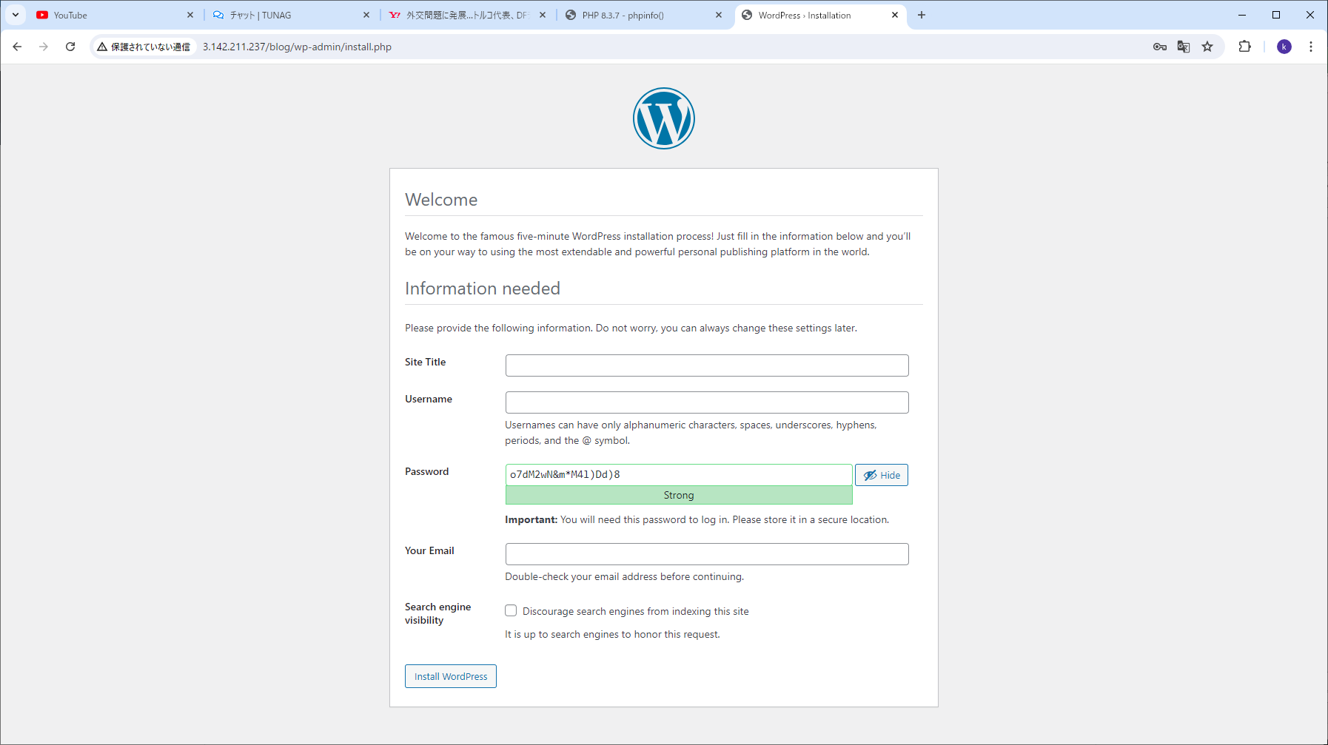

 |  |  |  | ②ログイン(正常動作を確認）

システム構成図
１．AWS環境構築演習
 | ２．システム構成図

aws環境
EC2環境（AL2023）

Webサーバー(apache)

PHP


 |  |  | InterNet
 | 端末（PC）

WordPress
MariaDB

 | ブラウザアクセス

 | ２．導入ソフトウェア
 | １）EC2環境
 | ＯＳ | ：amazonlinux 2023
 | ＤＢ | ：10.5.23-MariaDB, for Linux (x86_64)
 | Webサーバー

テストエビデンス
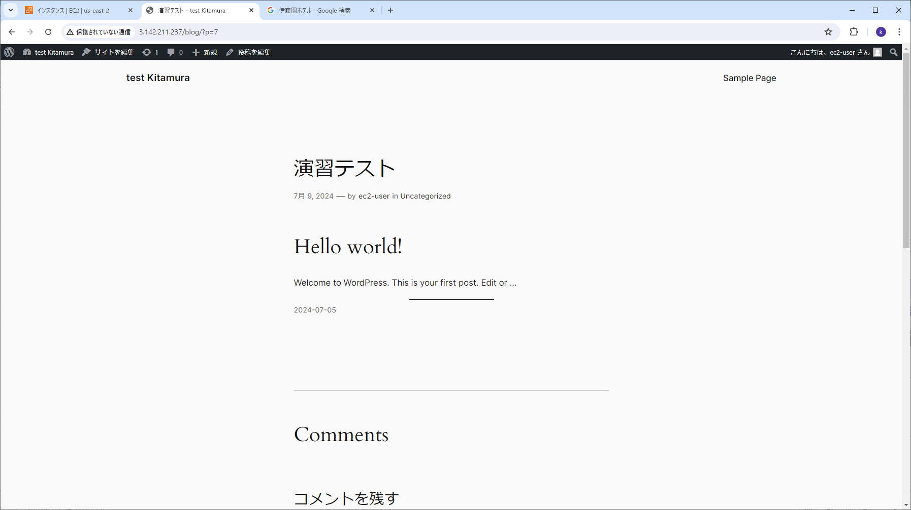
・№1：インスタンス起動(apache)
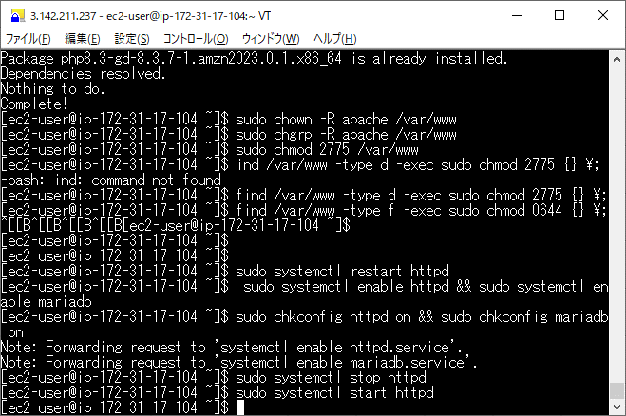

・№2：インスタンス起動(MariaDB)
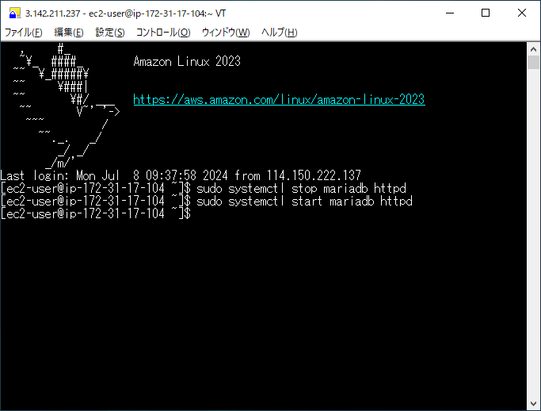

・№3：インスタンス停止(apache)

・№4：インスタンス停止(MariaDB)

・Webサーバー停止時の動作
apache停止
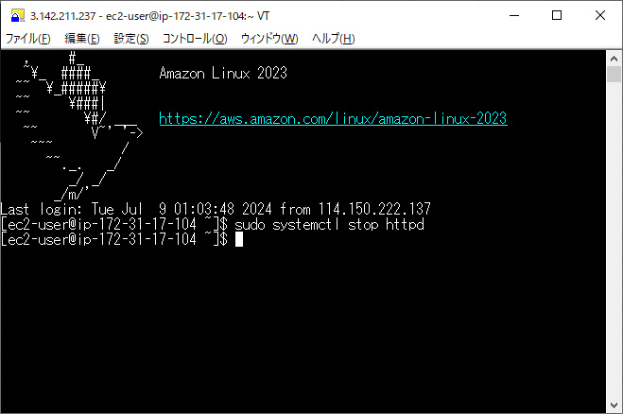

アクセスエラー画面
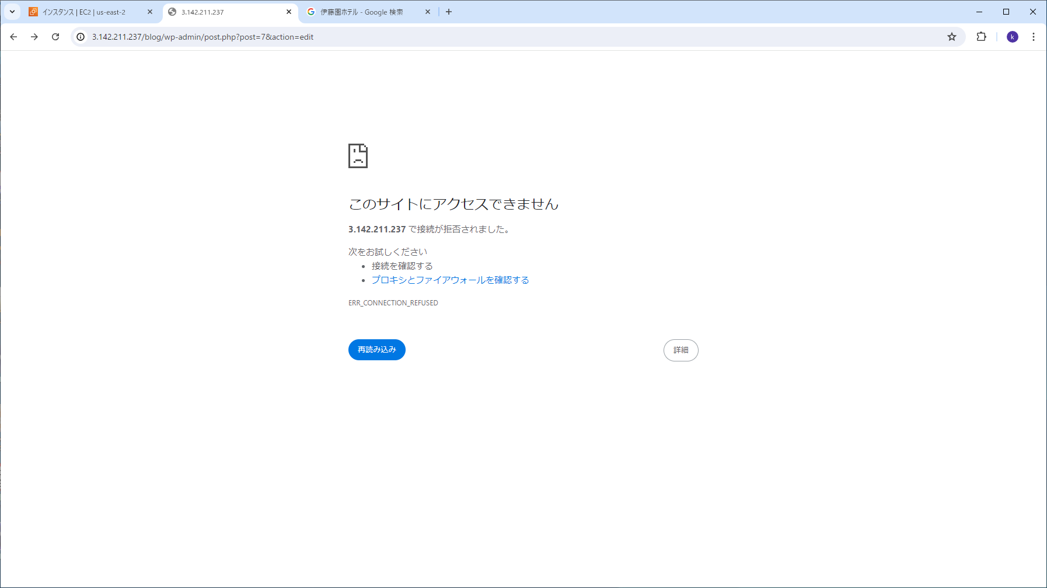

・DB停止時の動作
MariaDB停止
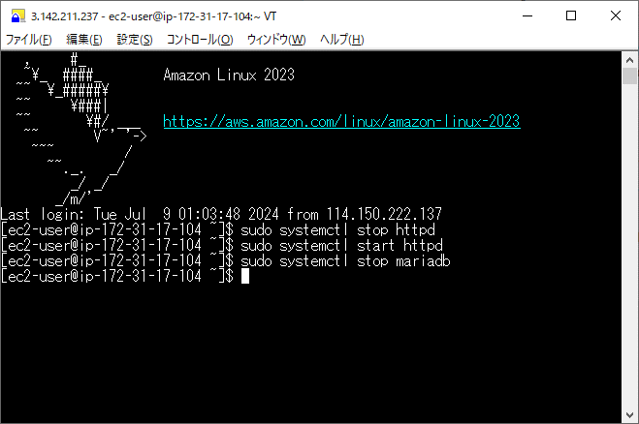

アクセスエラー画面
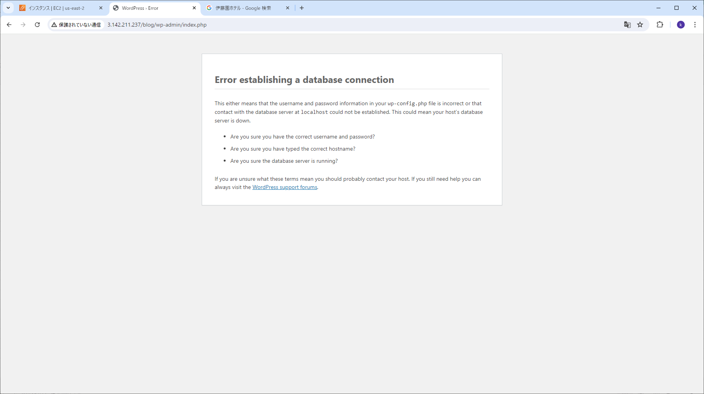

・apache、Webサーバー停止時の動作
apache停止

MariaDB停止

アクセスエラー画面

・№8：ログイン画面
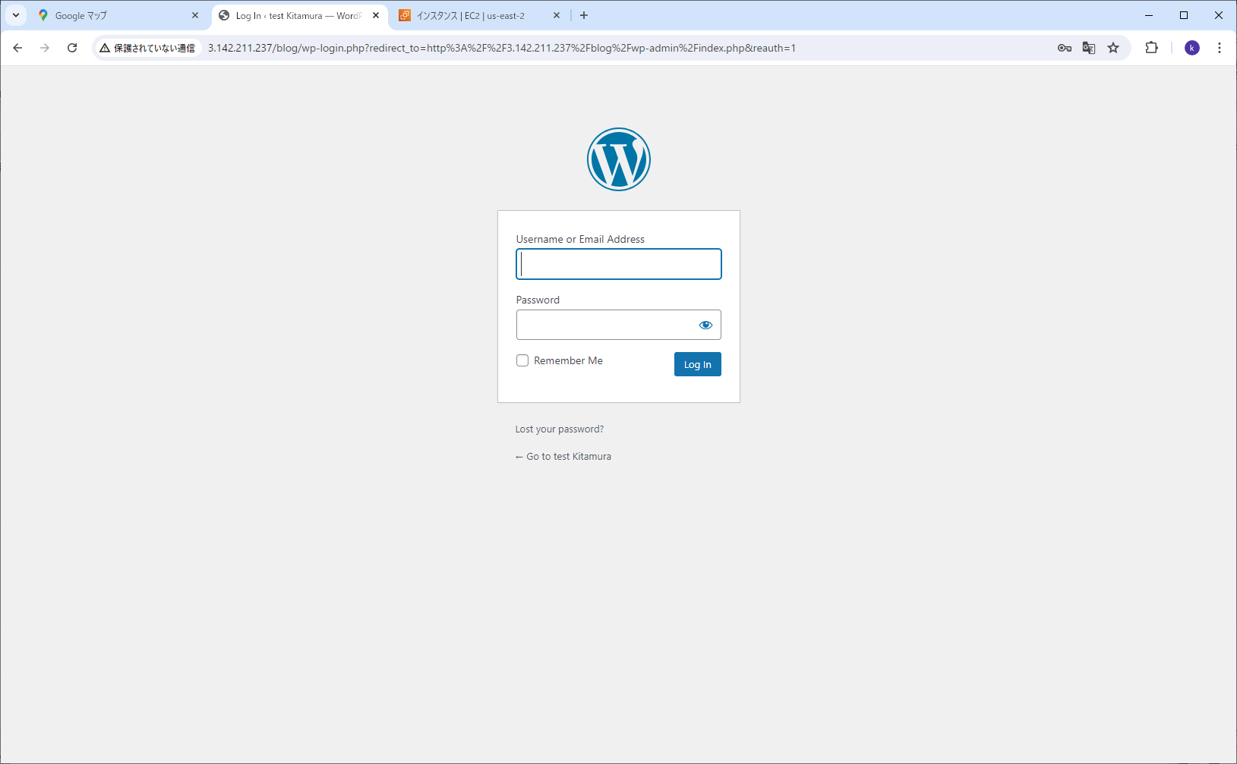

№9：ログイン成功
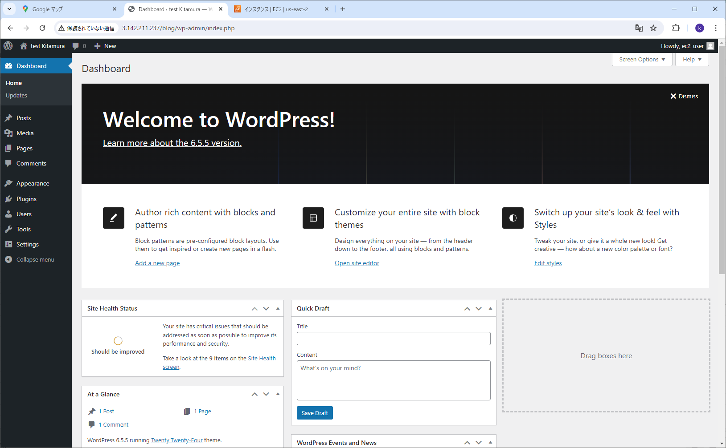

№10：ログイン失敗
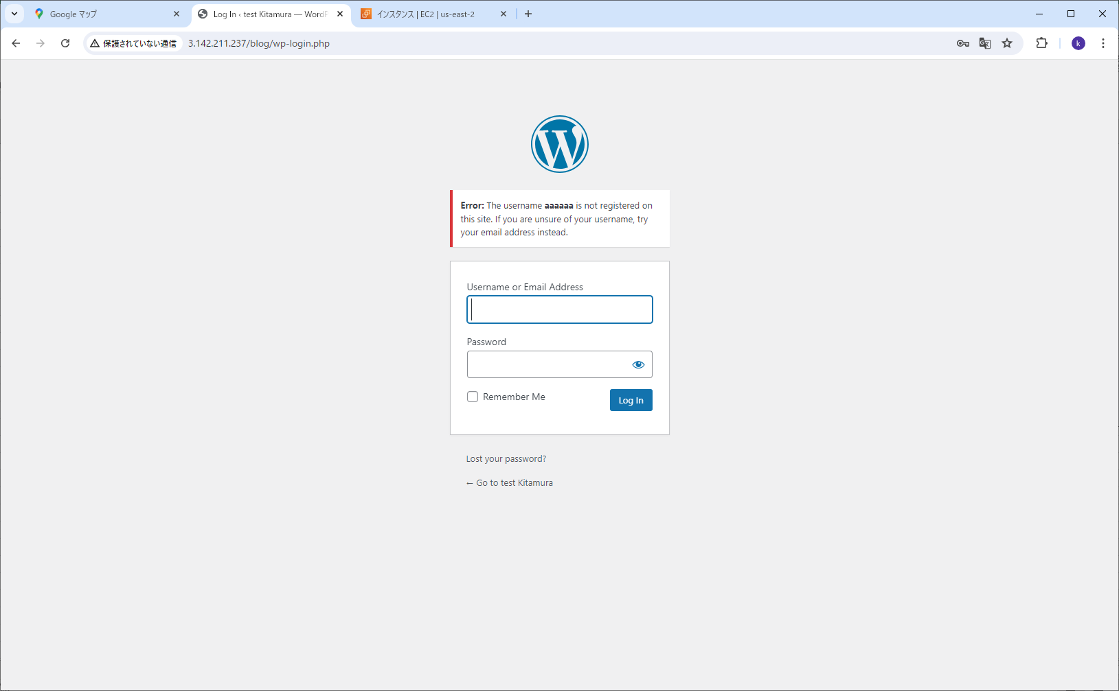

№11：言語設定実施（日本語）
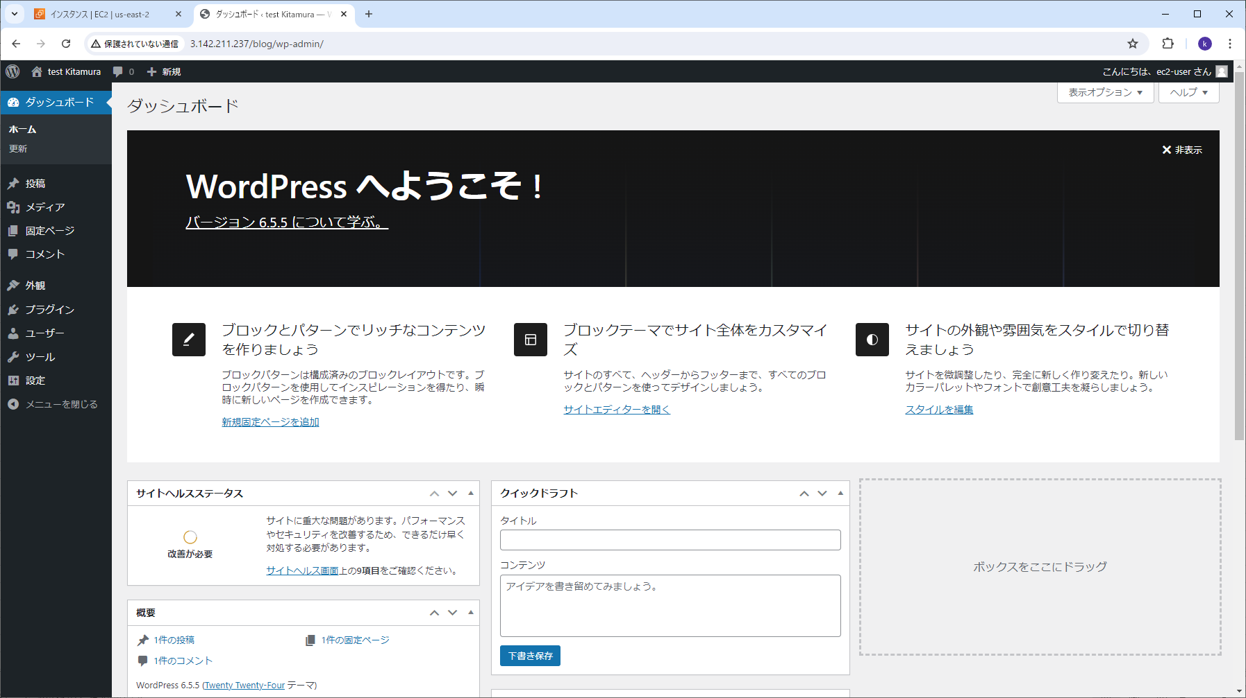

・№12：公開ページの表示
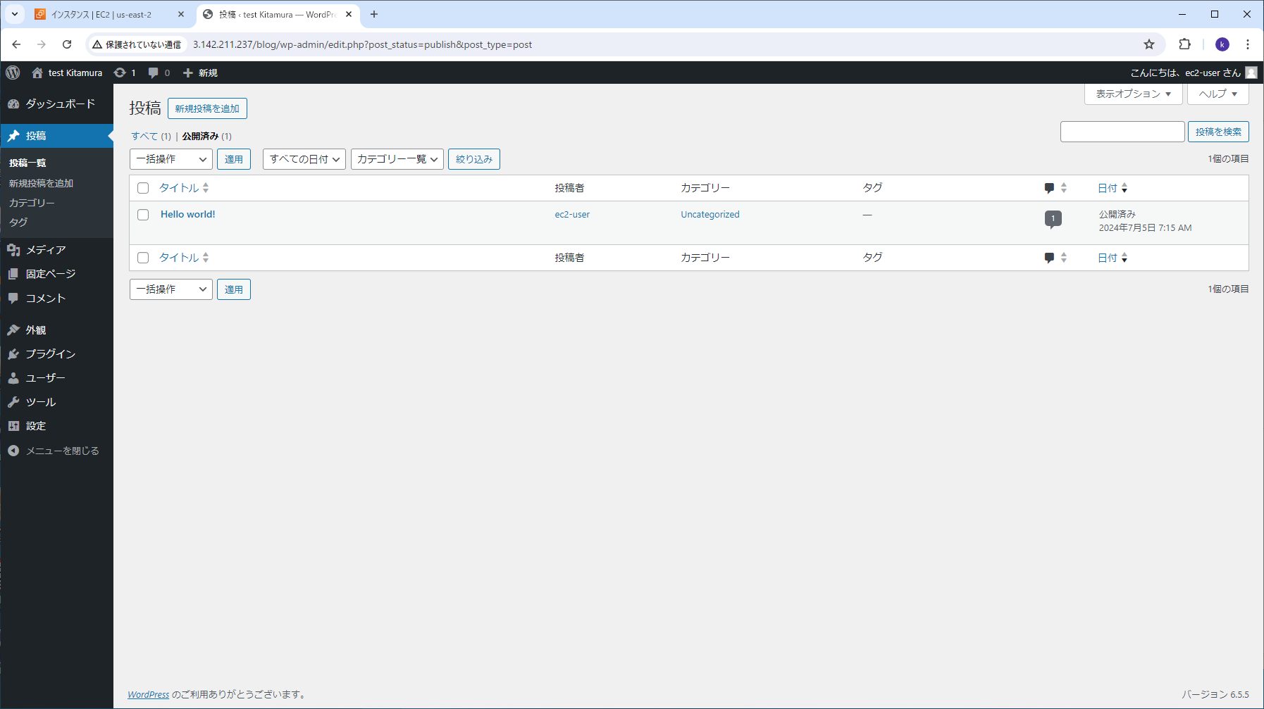

・№12：公開ページの表示
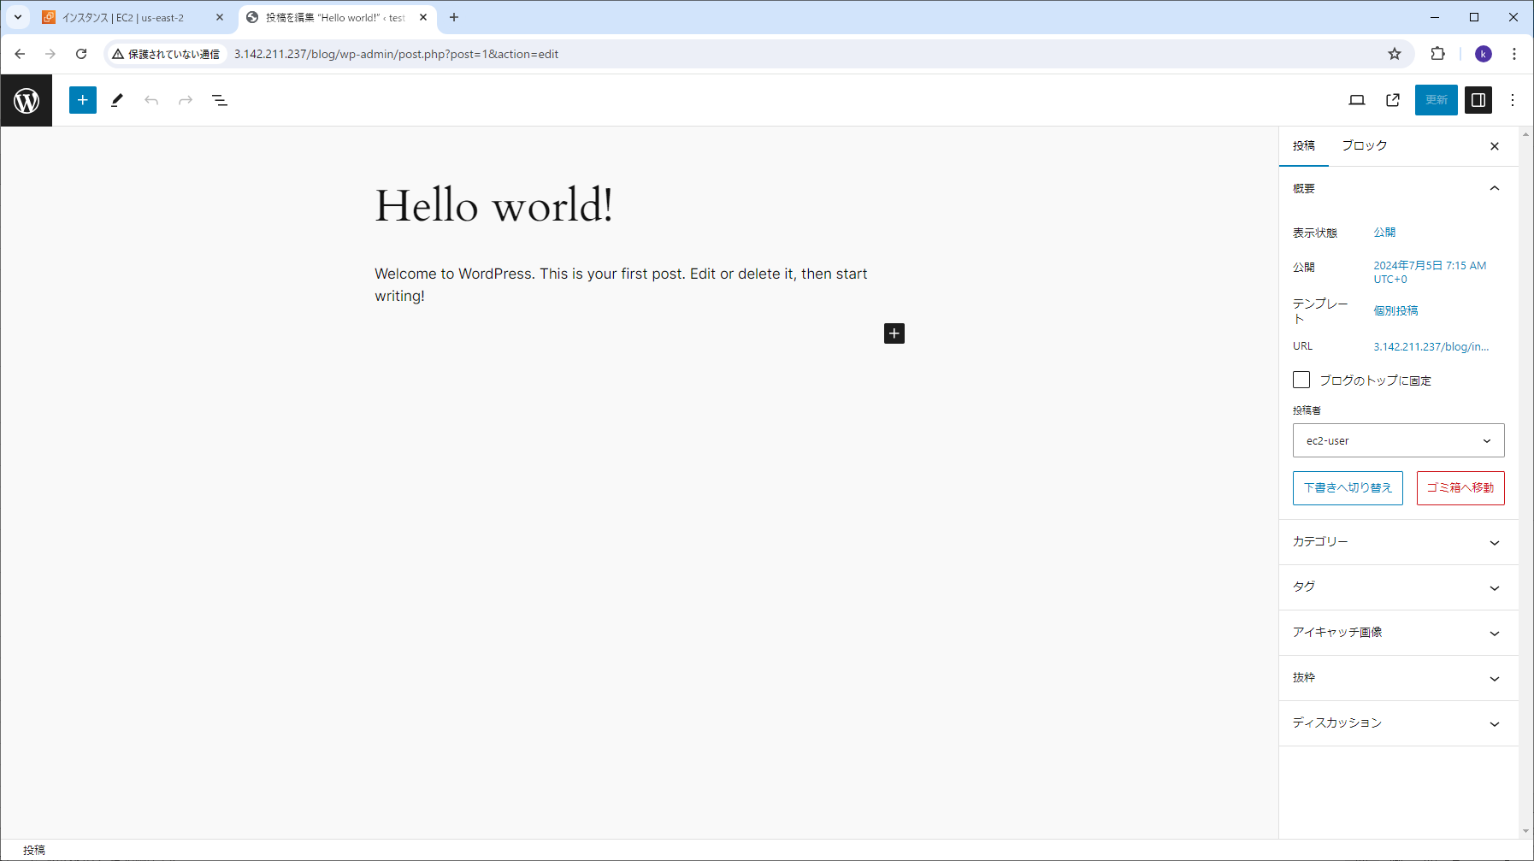

・№13：テストページ作成

